mapaProcesosAxity
1. IDENTIFICACIÓN DE PROCESOS AXITY | Estrategia Digital
 | Gestión de la Información
 | Aplicaciones
 | Desarrollo de Software
 | Gestión de TI
 | Ciberseguridad
 | Redes
 | Colaboración
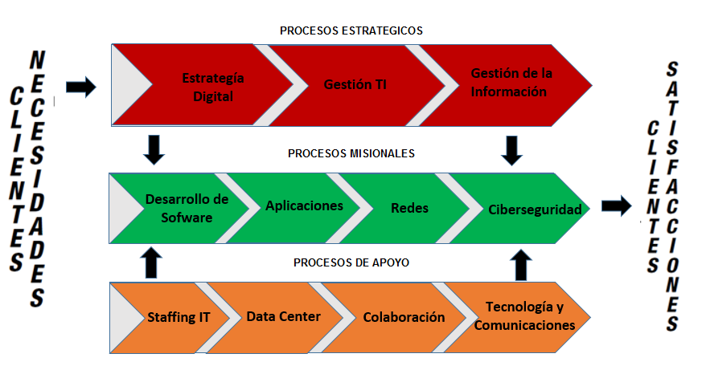
 | Data Center
 | Staffing de TI
 | Tecnología y comunicaciones
2. INVENTARIO DE PROCESOS | 1.Estrategia Digital
 | 2.Gestión de TI
 | 3.Gestión de la Información

 | 4.Aplicaciones
 | 5.Desarrollo de Software
 | 6.Ciberseguridad
 | 7.Redes

 | 8.Colaboracíon Cisco Web
 | 9.Staffing IT
 | 10.Data Center
 | 11. Tecnología y Comunicaciones
3. CLASIFICACIÓN DE PROCESOS | Procesos Estratégicos: 1.Estrategias Digital 2.Gestión de TI 3.Gestión de la información
 | Procesos Misionales: 1.Desarrollo de Software 2.Aplicaciones 3.Redes 4.Ciberseguridad
 | Procesos de apoyo: 1.Staffing IT 2.Data Center 3.Colaboración 4.Tecnología y comunicaciones

DiagramaFlujoProceso4
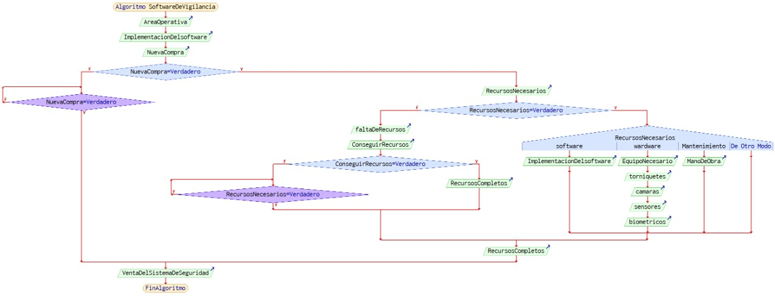
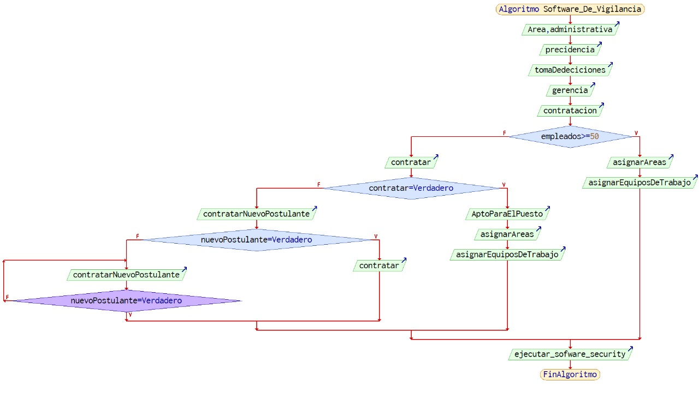
procedimientos

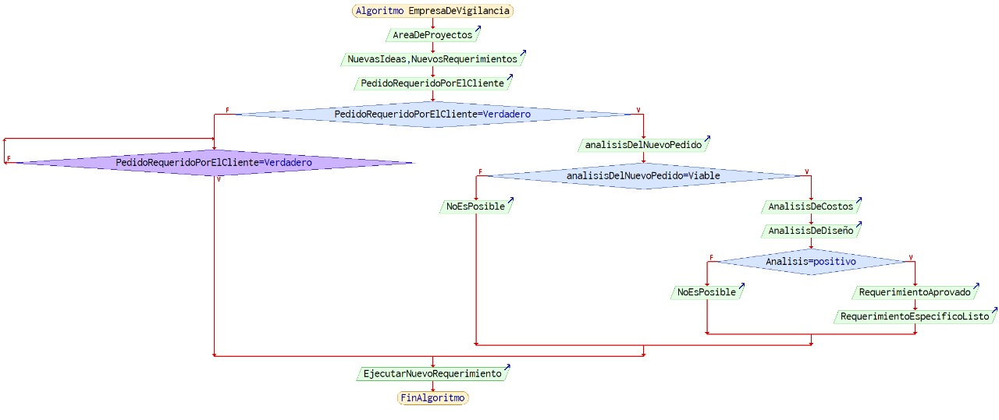
construccion

